상품제안서
대나무 칫솔+고체치약 10정 양치세트 | 상품코드: F25891

 |  |  |  |  |  |  | 02-412-0044 | www.easy1.co.kr
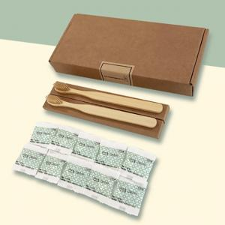

【상세/제작정보】 | 기본수량 미만 인쇄불가 인쇄비> -박스인쇄: 300원 -스티커인쇄(원형/사각) : 200원 인쇄최대사이즈> -박스인쇄:120x15mm, -스티커인쇄: (원형63mm, 사각70mmx63mm)

【인쇄/포장옵션】 | 스티커, 풀칼라 / 크라프트봉투

【공급단가】 | 수량 | 100~ | 300~ | 500~ | 1,000~ | 3,000~
*VAT별도 | 단가 | 4,770원 | 4,690원 | 4,580원 | 4,460원 | 4,390원

【상품 URL】 | https://dev.easy1.co.kr:443/src/goods_detail.php?gdno=25891

